Hoja1
 Instituto de Investigaciones en Materiales UNAM Laboratorio Universitario de Microscopía Electrónica LUME
Misión del laboratorio |  | El LUME tiene como objetivo científico la caracterización estructural a nivel micrométrico y nanométrico de los materiales, así como realizar estudios de análisis estructural por difracción de electrones, análisis químico por fluorescencia de rayos X, análisis de morfología y microestructura por Microscopía Electrónica.
Líneas de investigación |  | Caracterización microestructural de materiales, análisis químico por fluorescencia de Rayos X, análisis de morfología y microestructura por microscopía electrónica.
Servicio a la industria |  | Microscopio Electrónico de Transmisión (TEM) JEOL JEM-ARM200F (Observar la estructura atómica de los , Medir mediante técnicas de campo claro o campo oscuro, la distribución de los átomos, Hacer difracción de área selecta y nano difracción.) Microscopio Electrónico de Barrido (SEM) JEOL JSM-7600F. (Realizar detección de Impurezas, Determinar frontera de grano, Observar la distribución del material (electrones secundarios), Observar la distribución de los elementos en la superficie (electrones retrodispersados)) Haz de Iones Focalizado (FIB) Jeol JEM-9320FIB (Preparar muestras de transmisión, Preparar para muestras de Barrido, Estudiar superficies, recuperando electrones secundarios. Micro y nano fabricación)
Web/temporal |  | https://www.vinculacion.iim.unam.mx/pagina/laboratorio-universitario-de-microscopia-electronica--instituto-de-investigaciones-en-materiales.html

No | Nombre del equipo | Estado actual | Prueba | Comentarios | Foto del equipo
1 | Microscopio Electrónico de Barrio -MEB (Scanning Eletron Microscopes -SEM) JEOL JEM7600F | En reparación, Intalación de Bomba turbo molecular. (Aproximadamente se espera que este en uso en dos semanas.) | Imágenes y/o analisis de superficies, el equipo cuenta con detectores de electrones secundarios y retro dispersos; SEI, LEI, LABE, RIBE, EDS, EBSD | La muestra no debe de contener humedades, ni solventes. Preferentemente conductora; si no es el caso se puede recubrir con oro o carbono. Siempre teniendo en consideración que tamaño de las observación. Microscopio de emisión de campo. Magnificación máxima de 1 Mx (resolución máxima 1nm, si las condiciones son ideales) | 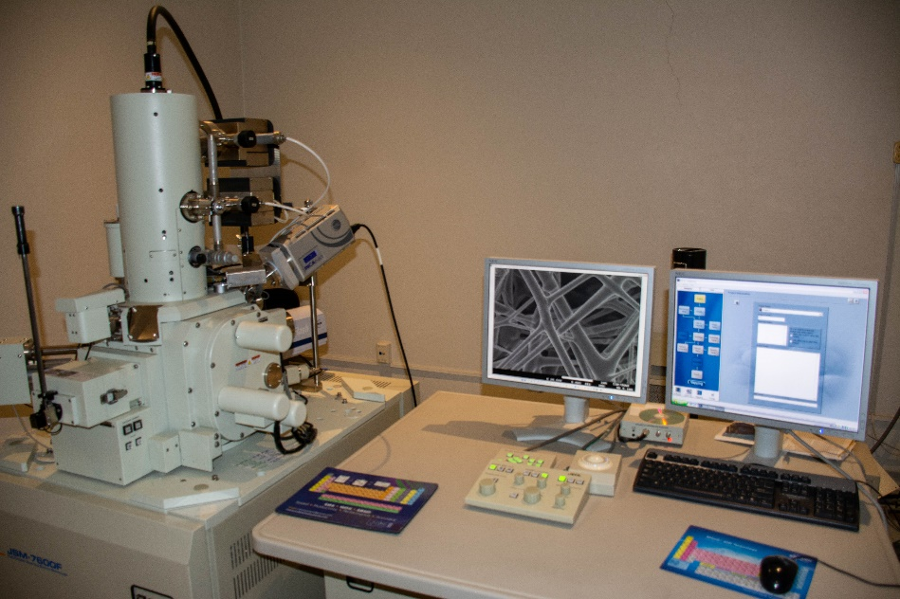
2 | Microscopio Electrónico de Transmisión - MET( Tansmission electron microscopy -TEM) JEOL ARM 200F | El equipo se encuentre en uso y trabajando correctamente | Análisis estructural de materiales, así como análisis de composición química elemental EDS. Cuenta con modo HRTEM, y STEM (Con aberración corregida) | La muestra debe de estar montadas en rejillas eastandar 3mm de diámetro, sin humedades, ni solventes (completamente seca). Y la zona de interés debe de ser electrón transparente. (Aprox 100 nm). Microscopio electrónico de emisión de campo. Magnificación máxima 150 Mx, Resuloción máxima 80pm | 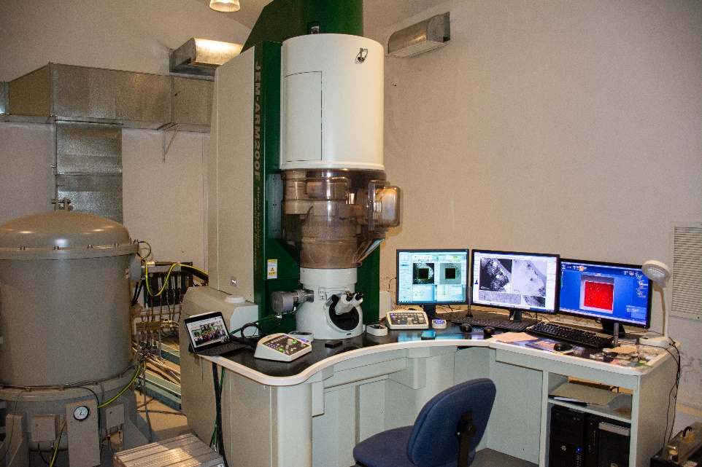
3 | Unidad de micro y nano maquinado por iones (Focused ion beam - FIB). JEOL 9320 FIB | Se esta cambiando el emisior de galio (se espera que en dos días este en operación) | Preparación de muestras para TEM, y SEM, micro maquinado, litografía | Muestra plana, de no más de 5 cm de alto, y 5cm de ancho, la recomendación es que sea lo más plano posible y pequeña. La muestra no debe de contar con humedades, ni solventes. Esta técnica es destructiva, normalmente las zonas de trabajo son de 50 um. Cuenta con detector de electrones secundarios. Resolución máxima de 5nm | 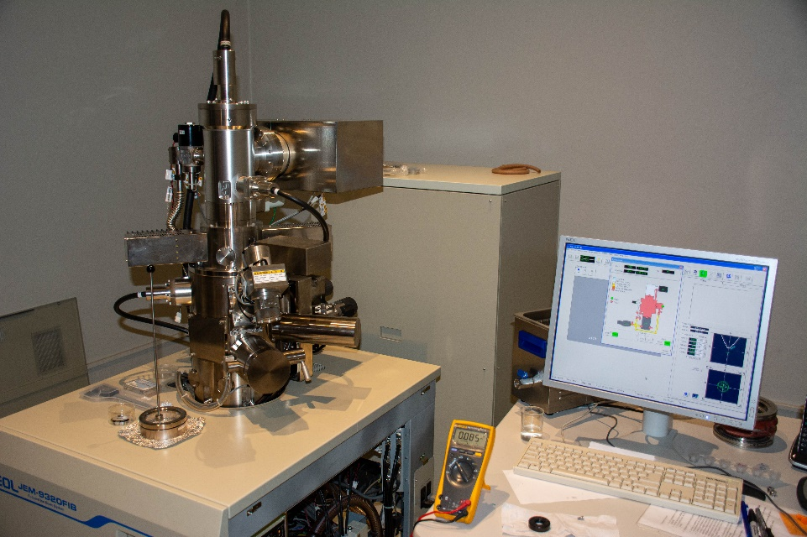
4 | Microscopio transversal o invertido, óptico | En uso | Cuenta con dos aumentos. Usualmente se emplea para el deposito de laminillas fabricadas en el FIB. | La muestra puede ser de 5cm de altura. Cuenta con dos aumentos 100X y 50X | 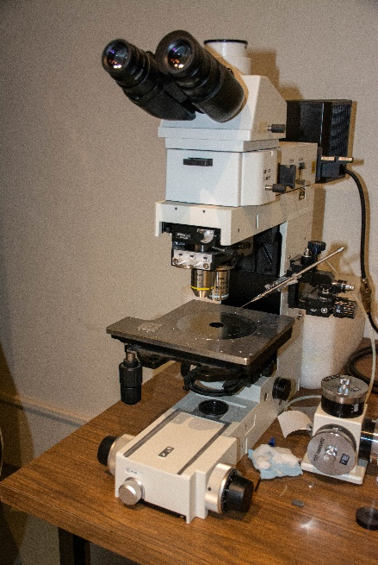
5 | Microscopio viajero, tiene acompañado una resistencia | En uso | Se emplea para calentar las puntas para el sistema pick up sistem, | Tubos de vidrio o cuarzo | 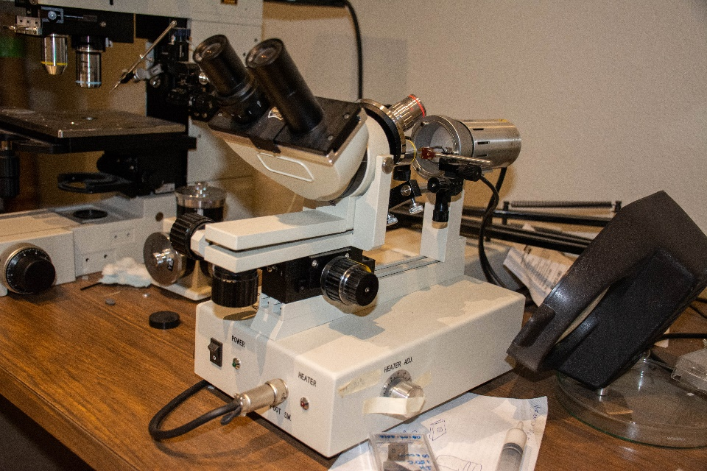
6 | Microscopio Electrónico de Barrido (MEB) Leica | En uso | Imágenes y/o analisis de superficies, el equipo cuenta con detectores de electrones secundarios y retro dispersos; SE, BSE | La muestra no debe de contener humedades, ni solventes. Muestra conductora; si no es el caso se puede recubrir con oro o carbono. Magnificaciónes máximas en promedio de 50kX. Microscopio de emisión de emisión térmica | 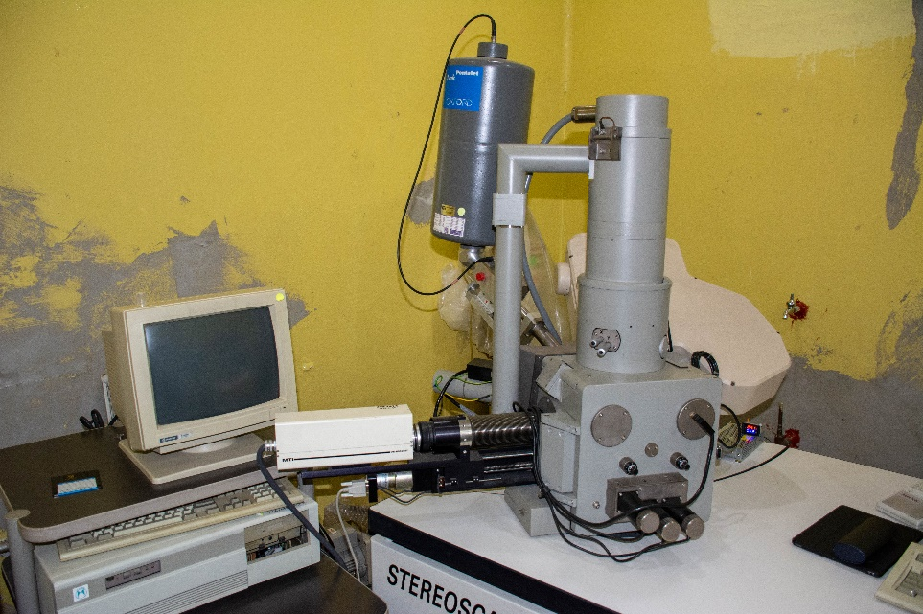
7 | Sistema de pulido de iones de precisión ( Precision ion polishing system - PIPS). Gatan M 691 | En uso | Para preparación de muestras de Microscopía electronica de transmisión. | el equipo cuenta con dos haces. Las muestras tienen que se muy delgada de algunas decenas de micras, para poder ser perforadas. | 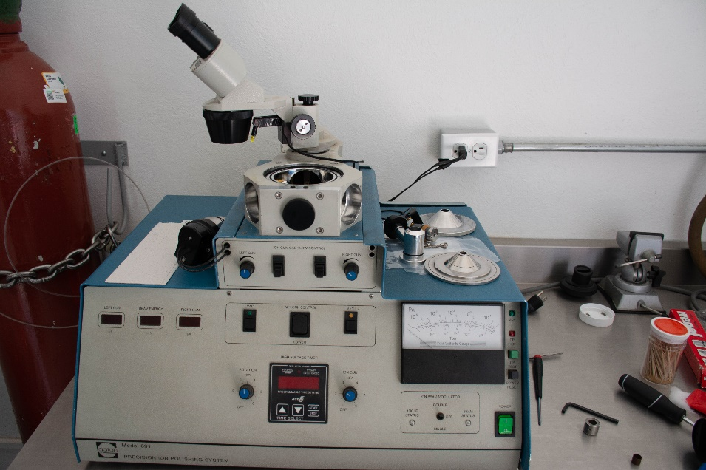
8 | Sistema para depósito por bombardeo iónico. JEOL JFC-1100. Sistema para deportivo por evaporación. Cressington 108 | En uso | Para recubrir muestras y diferentes materiales. Usualmente se emplea con blancos de oro y carbono | se emplea para muestras de Microscopía de barrido y transmisión. | 